NULL
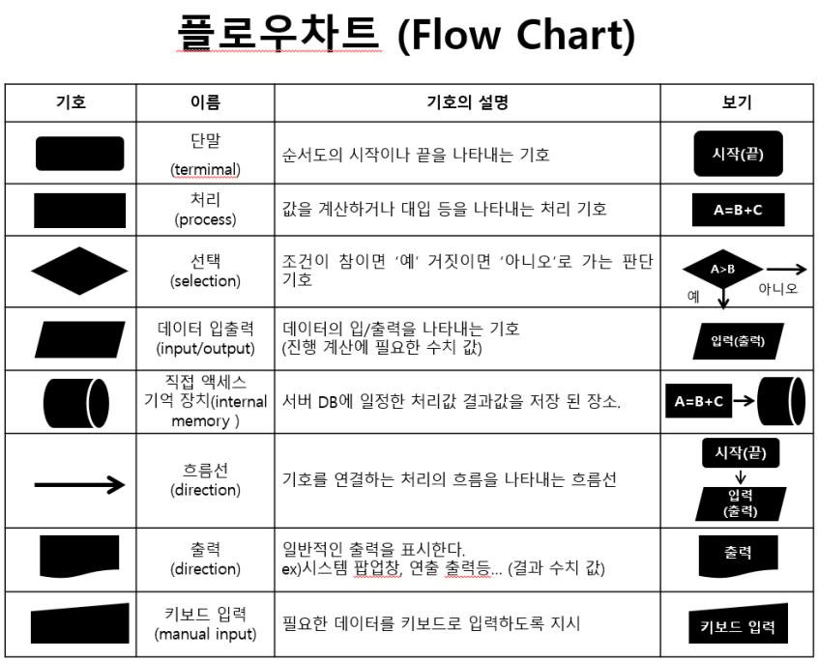

캐릭터 DB
임시 캐릭터 DB | 룸 DB
몬스터DB
임시 몬스터 DB
스킬DB
무기DB
룸DB | 몬스터가 생성되면 기존의 몬스터 DB에서 생성된 몬스터의 코드 값에 해당하는 몬스터의 속성을 받아와서 저장
임시 룸 DB

temp
정상 처리 | 예외 처리

시작 (생성 상태)

캐릭터 공격
대기상태

탐지상태
피격상태

사망상태
종료(삭제 상태)

이동상태
공격상태

AI_Main
시작
생성, 상태값 확인, 실행 종료
시작
탐지상태 실행
시작
이동상태 실행
대기상태 실행
시작

룸
DB
몬스터의 위치 값, 종류 코드 요청
A 몬스터
몬스터 타입 확인
0.1 초 정지
이동경로 확인
A몬스터

A
몬스터
요정 정보 저장
엘리트 몬스터 인가?
몬스터 '탐지'상태로 변경
A몬스터
몬스터 고유 이동속도 만큼 위치 이동

종류 코드
탐지 | 탐지
시작
 | 시작
몬스터 기본 데이터
이동 속도
공격력
체력
스킬 데이터 ( 재사용 대기시간 값, 스킬 데미지, 공격 범위, 사거리, 추가효과, 스킬 코드)
일반 공격 데이터
 | 몬스터 타입 확인
몬스터
DB
A몬스터
스킬 제사용 대기시간 확인
종료
 | 스킬 재사용 대기시간 확인 | 일반 공격 사거리 확인
몬스터 종류에 해당하는 기본 데이터 요청
 | 스킬 공격 사거리 확인

몬스터 상태값 '탐지'로 변경
A몬스터

A
몬스터
요정 정보 저장
스킬 공격이 가능한가
사망상태 실행

종료

룸
DB
해당 룸 장애물 배치 정보 요청
시작

공격 타입 ' 스킬 '로 변경
공격 타입 ' 일반 '으로 변경
공격상태 실행
몬스터 사망 이미지 요청
A몬스터

A
몬스터
요정 정보 저장

시작
사망 이미지 적용

A몬스터
룸
DB
몬스터 공격 타입 확인
A몬스터
몬스터 배치 완료 상태 값 요청
데이터 삭제

배치 완료
유저 DB
위치 값 요청
종료
스킬인가 아닌가

A
몬스터
몬스터 상태 값 '탐지'로 변경

위치 값 임시 저장
A몬스터

A몬스터
A
몬스터
스킬의 준비 모션 호출
몬스터 상태 값 요청
유저 공격
유저 위치 값과 공격 사거리 값 대조,
공격 가능 여부 판단
임시 저장 데이터 기반 이동 경로 저장
A몬스터
피격 처리
준비 모션 동안 대기
몬스터 상태 값

'탐지'
'이동'
'공격'
'대기'
'사망'
이동 가능 여부 확인
공격( 모션 연출 )

탐지 코드 실행
이동 코드 실행
공격 코드 실행
대기 코드 실행
사망 코드 실행
A몬스터
몬스터 상태값 '탐지'로 변경

종료
몬스터 상태 값 '공격'으로 변경
몬스터 상태 값 '이동'으로 변경
몬스터 상태 값 '대기'으로 변경
종료

A
몬스터

종료

룸생성
시작

시작
입출력
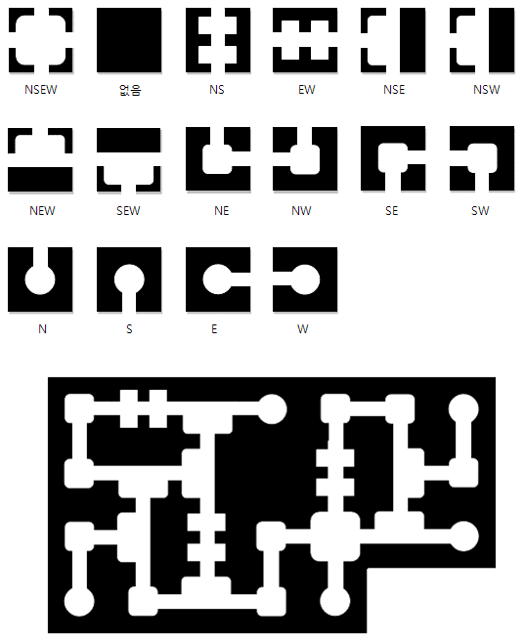
처리
유저가 선택한 난이도, 챕터, 스테이지 정보를 확인
유저 DB

조건

스테이지 정보를 불러옴
룸 DB

DB

클라이언트에 임시저장
클라이언트

선택한 스테이지의 크기정보를 기반으로 맵 데이터 생성

종료

아이템_구조물 상호작용
시작
처리
조건
DB
입출력

구조물 피격 판정

타격 요소 확인

